Planilha1
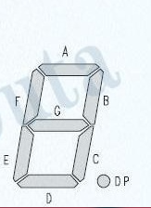
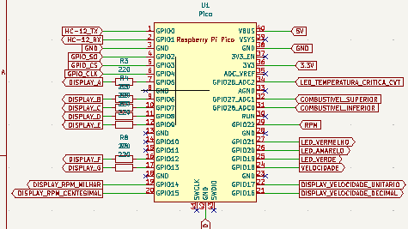
Cor | Display | Porta
Branco | A | 7
Laranja | B | 9
Vermelho | C | 10
Amarelo | D | 11
Preto | E | 12
Azul | F | 16
Cinza | G | 17

Cor | Display | Porta
Cinza | RPM milhar | 19
Marrom | RPM Centesimo | 20
Preto | VEL Decimal | 21
Branco | VEL Unitário | 22

Cor | Led | Porta | OBS: O vermelho e o verde estão trocados
Vermelho | Verde | 25
Amarelo | Amarelo | 26
Verde | Vermelho | 27
Roxo | Azul | 34

